ChECK 7ช้าย
 | โครงการสอบเทียบอาคารชลประทาน
 | สำนักบริหารจัดการน้ำและอุทกวิทยา กรมชลประทาน
 | (งบประมาณเงินทุนหมุนเวียนเพื่อการชลประทาน ปี 2558)

1 | ข้อมูลทางกายภาพ
 | 1.1 ข้อมูลระบบส่งน้ำที่ตั้งของอาคาร
 | - ข้อมูลทั่วไปของอาคาร |  | อาคารอัดน้ำกลางคลอง |  |  |  | อาคาร
 | - โครงการ |  | โครงการส่งน้ำและบำรุงรักษา แม่แตง
 | - ตำแหน่งที่ตั้ง กม. |  | 18 + 814 |  |  |  | คลองสายใหญ่
 | อำเภอ |  | แม่ริม |  |  |  | จังหวัด | เชียงใหม่
 | - พิกัด |  | N 19º0'54.77'' |  | E 098º56'28.74''
 | - ลักษณะคลอง |  | ÿ คลองดิน |  | ÿ คลองดาดคอนกรีต

 | 1.2 ข้อมูลอาคาร
 | - ชื่ออาคาร
 | - ประเภทบาน ÿ ประตูระบายน้ำบานตรง (Sluice gate) |  |  |  |  |  | 7 | บาน
 |  |  | ขนาดบาน | กว้าง |  |  | 1.20 | เมตร
 |  |  |  | สูง |  |  | 2.35 | เมตร
 | - ระดับพื้น Inlet |  |  |  |  |  | - | เมตร (รทก.)
 | - ระดับพื้น Outlet |  |  |  |  |  | - | เมตร (รทก.)
 | - ระดับพื้นธรณีอาคาร |  |  |  |  |  | 0.00 | เมตร (รสม.)
 | - ปริมาณน้ำไหลผ่านสูงสุด |  |  |  |  |  | - | ลูกบาศก์เมตร/วินาที
 | - รัศมีความโค้งของบาน (สำหรับบานโค้ง) |  |  |  |  |  | - | เมตร

 | 1.3 รูปภาพอาคารชลประทาน
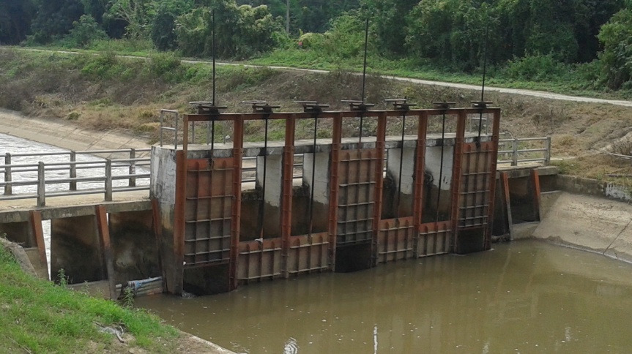

2 | ข้อมูลการสอบเทียบอาคารชลประทาน
 | ÿ ประตูระบายน้ำบานตรง (Sluice gate)
 | ÿ การไหลแบบจม (Submerged flow)
 | สูตรการคำนวนสอบเทียบอาคาร

 | เมื่อ | Q = ปริมาณน้ำผ่านอาคาร (ลบ.ม./วินาที)
 |  | Cs = สัมประสิทธิ์ปริมาณน้ำเมื่อการไหลเป็นแบบจม (Submerged Flow)
 |  | L = ความกว้างของช่องประตูระบาย (เมตร)
 |  | Hs = ระดับน้ำด้านท้ายประตู - ระดับธรณีประตู (เมตร)
 |  | ∆H = ระดับน้ำด้านหน้าประตู - ระดับด้านท้ายประตู (เมตร)
 |  | g = ความเร่งเนื่องจากแรงโน้มถ่วง (เมตร/วินาที)
 |  | Go = การเปิดบาน (เมตร)

ที่ | ระดับน้ำ | ระดับน้ำ | ∆H |  | Hs | ระยะเปิดบาน | Q | Hs/Go | Cs
 | ด้านเหนือน้ำ | ด้านท้ายน้ำ |  |  |  | (Go)
 | ม.(รทก./รสม.) | ม.(รทก./รสม.) |  |  |  | ม. | ลบ.ม./วินาที
1 | 1.766 | 1.210 | 0.56 | 3.3028 | 1.2100 | 0.19 | 4.194 | 6.368 | 0.125
2 | 1.706 | 1.270 | 0.44 | 2.9248 | 1.2700 | 0.30 | 6.128 | 4.233 | 0.196
3 | 1.636 | 1.330 | 0.31 | 2.4502 | 1.3300 | 0.45 | 8.062 | 2.956 | 0.295
4 | 1.556 | 1.390 | 0.17 | 1.8047 | 1.3900 | 0.60 | 8.214 | 2.317 | 0.390

สอบเทียบอาคาร อาคารอัดน้ำกลางคลอง กม.18+814 โครงการส่งน้ำและบำรุงรักษา แม่แตง
6.368 | 0.125
4.233 | 0.196
2.956 | 0.295
2.317 | 0.390

3 | ข้อมูลการเปิดบานในระดับต่างๆ

ที่ | ระดับน้ำ | ระดับน้ำ | Hs | ∆H | ระยะเปิดบาน | Hs/Go | Cs | ปริมาณน้ำไหลผ่าน
 | ด้านเหนือน้ำ | ด้านท้ายน้ำ |  |  | (Go)
 | ม.(รทก./รสม.) | ม.(รทก./รสม.) |  |  | ม. |  |  | ลบ.ม./วินาที
1 | 1.766 | 1.210 | 1.21 | 0.56 | 0.19 | 6.368 | 0.125 | 4.1901
2 | 1.706 | 1.270 | 1.27 | 0.44 | 0.30 | 4.233 | 0.198 | 6.1645
3 | 1.636 | 1.330 | 1.33 | 0.31 | 0.45 | 2.956 | 0.296 | 8.1012
4 | 1.556 | 1.390 | 1.39 | 0.17 | 0.60 | 2.317 | 0.389 | 8.2009

หมายเหตุ สามารถนำไปใช้คำนวณในการยกบานระบายที่ระดับต่างๆ โดยป้อนข้อมูลระดับด้านเหนือน้ำและระดับที่ต้องการยกบาน
 | จะสามารถทราบปริมาณน้ำไหลผ่านอาคารได้ (กรอกข้อมูลในช่องว่างเท่านั้น ยกเว้นช่องสีทึบ)

